DEFECTOS
Id | Título / Nombre | Descripción | Resultado actual | Resultado esperado | Pasos para reproducción | Estado | Prioridad | Severidad | Reportado Por | Asignado A | Fecha | Evidencia | Entorno

DEF-001 | Filtrar por Ciudad | No existe el consumo del filtro de ciudad | No filtra por ciudad | Filtrar por items ciudades | 1)Home Digital Booking 2) Direccionamiento (hacer click) a la ciudad elegida 3) No se visualiza filtro por ciudad. | Inicial | Media | Media | Aniuska Alvarado |  | 2022-11-10 | 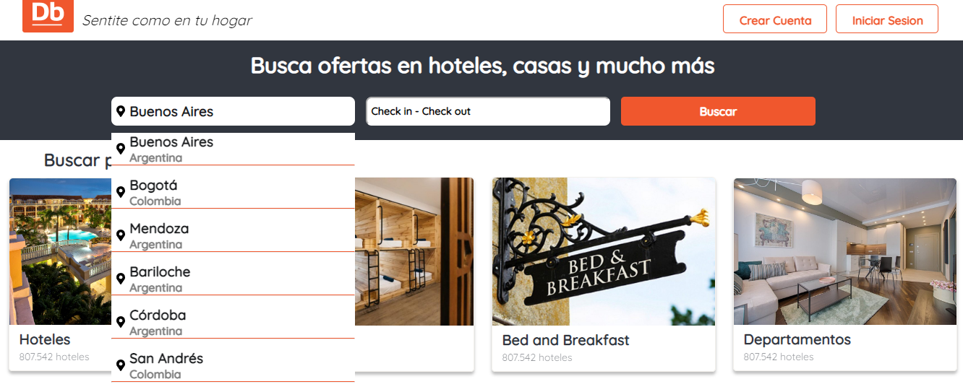 | QA
DEF-002 | Avatar | Padding Inferior Avatar | No existe padding de avatar con el nav del buscador | Avatar con padding estetico | 1) Login a Digital Booking con usuario y contraseña valido. 2) Visualizacion de Avatar. | Inicial | Baja | Baja | Aniuska Alvarado |  | 2022-11-10 | 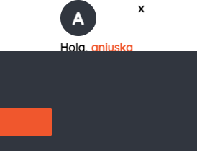 | QA
DEF-003 | Categorias | Descripción de las categorias | La misma descripcion para todos los casos | Descripcion acertada de acuerdo a la categoria | 1) Home Digital Booking. 2) Cards categorias. 3) Descripcion. | Inicial | Baja | Baja | Aniuska Alvarado |  | 2022-11-10 | 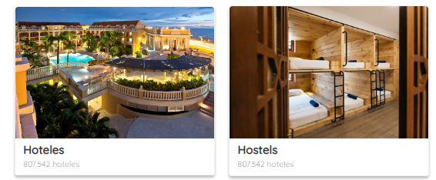 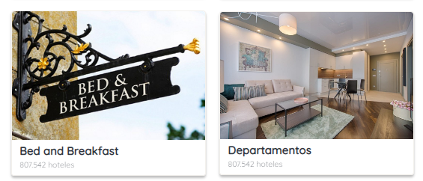 | QA

